상품제안서
알로 휴대용 3in1 에어건 핸디 차량용 무선청소기 | 상품코드: S38457

 |  |  |  |  |  |  | 02-713-8555 | www.synergygift.co.kr
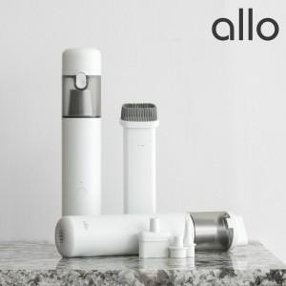

【상세/제작정보】 | <p><span style="font-size: 14pt;">※ 30개 이상 진행시 선물포장비 무료입니다.</span></p>

【인쇄/포장옵션】 | 레이저 / 포장지포장

【공급단가】 | 수량 | 10~ | 30~ | 100~ | 300~ | 500~
*VAT별도 | 단가 | 41,360원 | 38,810원 | 36,590원 | 35,630원 | 34,990원

【상품 URL】 | https://www.synergygift.co.kr:443/src/goods_detail.php?gdno=38457

